Лист1
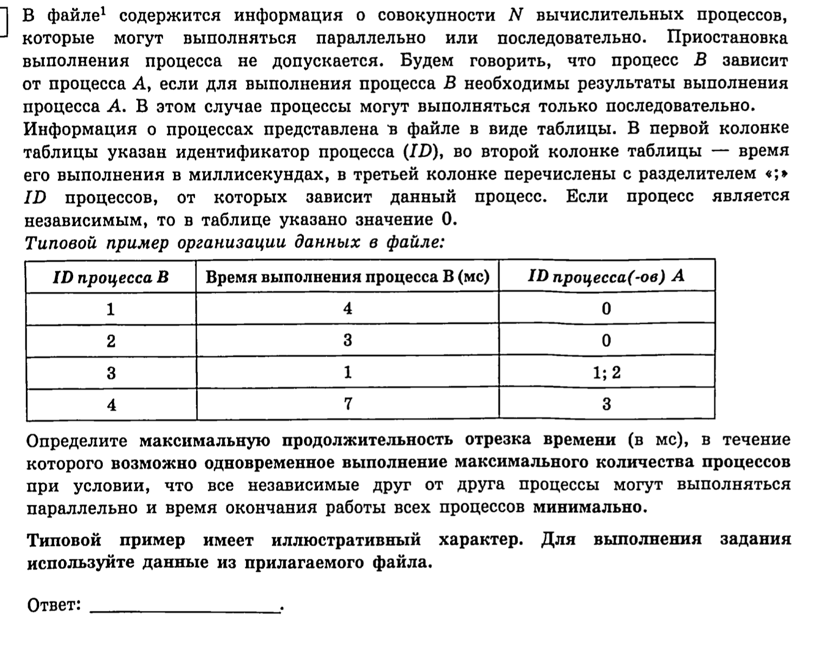
ID процесса B | Время выполнения процесса B (мс) | ID процесса (ов) A | 1 | 2 | 3 | 4 | 5 | 6 | 7 | 8 | 9 | 10 | 11 | 12 | 13 | 14 | 15 | 16 | 17 | 18 | 19 | 20 | 21 | 22 | 23 | 24 | 25 | 26 | 27 | 28 | 29 | 30 | 31 | 32 | 33 | 34 | 35 | 36 | 37 | 38 | 39 | 40 | 41 | 42 | 43 | 44 | 45 | 46 | 47 | 48 | 49 | 50 | 51 | 52 | 53 | 54 | 55 | 56 | 57 | 58 | 59 | 60 | 61 | 62 | 63 | 64 | 65 | 66 | 67 | 68 | 69 | 70 | 71
1 | 10 | 0
2 | 6 | 0 | 1
3 | 2 | 1;2 | 2 |  |  |  |  |  |  |  |  |  | 3 |  |  |  |  |  | 4 | 7
4 | 1 | 3 |  |  |  |  |  |  |  |  |  |  |  |  |  |  |  | 5 |  |  |  |  |  |  |  |  | 8
5 | 9 | 3 |  |  |  |  |  |  |  |  |  |  |  |  | 6
6 | 12 | 3
7 | 7 | 4
8 | 3 | 5;6;7 | 9 |  |  |  |  |  |  | 10 |  |  |  |  |  |  |  |  |  | 12
9 | 7 | 0 |  |  |  |  |  |  |  | 11
10 | 10 | 9 |  |  |  |  |  |  |  |  |  |  |  |  |  |  | 13
11 | 3 | 9
12 | 7 | 10;11
13 | 10 | 11

